Informasi Dasar
Summary

Nama Paket | : | Penyedia Layanan Jasa Keamanan
Nilai HPS | : | Rp4,100,000,000.00
Jangka Waktu Pekerjaan | : | 10 Bulan
Metode Evaluasi | : | Teknis & Biaya
Jenis Kontrak | : | Lumpsum & Harga Satuan
TOP | : | Bulanan, dibayarkan 90 hari setelah invoice diterima

Start Pemasukan dokumen | : | Dokumen Kualifikasi 13 - 16 Februari 2026 Dokumen Penawaran 18 - 20 Februari 2026
Evaluasi | : | 20 Februari 2026
Presentasi | : | 23 Februari 2026
Pengumuman | : | 24 Februsri 2026
Kontrak dan Kick Off Meeting | : | 26 Februari 2026
Pelaksanaan Pekerjaan | : | 01 Maret 2026

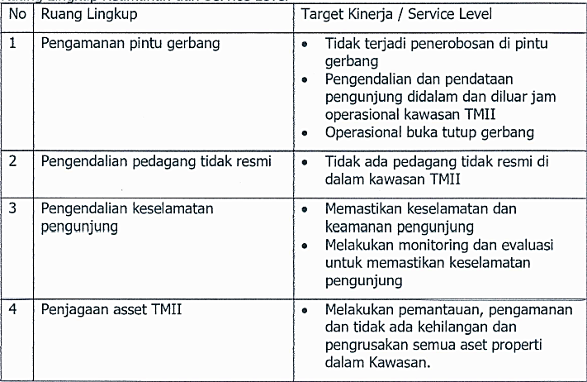
R lingkup Pekerjaan | :

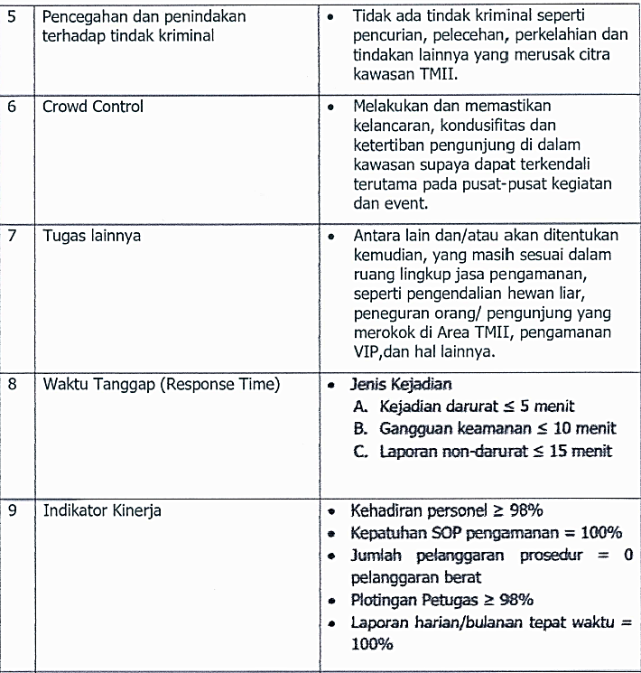

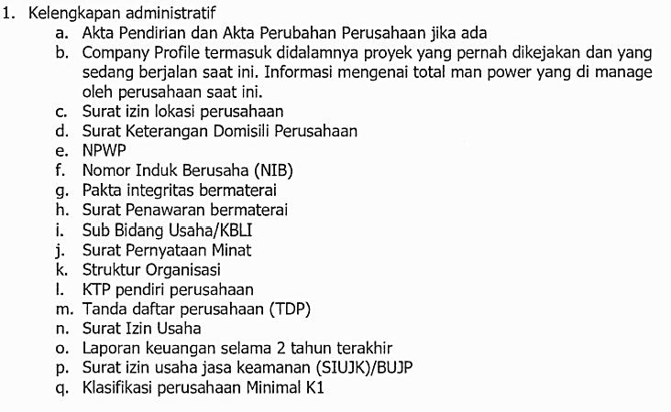
Dokumen Penawaran | :

Target Kegiatan | :

BOQ
Taman Mini Indonesia Indah
No.Dokumen :
Departemen :
Berlaku Efektif :
Revisi : 00
Harga Perkiraan Sendiri (HPS)
Halaman : 1 dari 1

PEKERJAAN |  | : JASA LAYANAN KEAMANAN TAHUN 2026
PROYEK |  | : Taman Mini Indonesia Indah
NO | URAIAN PEKERJAAN | SPESIFIKASI | SAT | VOL | HARGA |  | KET.
 |  |  |  |  | HARGA SATUAN | JUMLAH (Rp)
 |  |  |  |  | (RP)
I | Tenaga Kerja Satpam
1 | Chief | Ijazah Gada Utama | 1 | orang |  | Rp-
2 | Danru | Ijazah Gada Madya | 3 | orang |  | Rp-
3 | Administrasi | D3 + Pengalaman | 1 | orang |  | Rp-
4 | Anggota | Ijazah Gada Pratama | 45 | orang |  | Rp-
 | TOTAL I |  | 50 | orang |  | Rp-
II | Peralatan
1 | HT | Motorola 370s | 15 | Pcs |  | Rp-
2 | Senter (Tipe Recarger) | SNI | 5 | Pcs |  | Rp-
3 | Watch Man Clock (Digitool) | Security Patrol | 4 | Set |  | Rp-
4 | Hand Heald Metal Detector | Garett | 4 | Pcs |  | Rp-
5 | Mirror Detector | Made In Indonesia | 2 | Pcs |  | Rp-
6 | Mantel / Jas Hujan | Made In Indonesia | 15 | Pcs |  | Rp-
7 | Lampu Lalin | Made In Indonesia | 5 | Pcs |  | Rp-
8 | Komputer dan Priinter | Samsung + Epson | 1 | Unit |  | Rp-
9 | Sepatu Boot |  | 15 | Pcs |  | Rp-
10 | Kendaraan Listrik Operasional |  | 5 | Unit |  | Rp-
11 | Seragam + Perlengakapan Standart Kepolisian | Per Orang / 2 pasang | 50 | Unit |  | Rp-
 | TOTAL II |  |  |  |  | Rp-
III | LAIN-LAIN
1 | Management Fee (Max) |  |  | % |  | Rp-
2 | THR |  |  |  |  | Rp-
3 | BPJS Tenaga Kerja (Jht,JKK,JKM,JP) |  |  | % |  | Rp-
4 | BPJS Kesehatan |  |  | % |  | Rp-
5 | Kompensasi UU Cipta Kerja | 1 bulan gaji |  |  |  | Rp-
6 | Alat2 kantor / stationary |  | 1 | ls |  | Rp-
7 | Air minum dan lain2 |  | 1 | ls |  | Rp-
8 | Biaya BBM & Service Kendaraan |  | 1 | ls |  | Rp-
 | TOTAL III |  |  |  |  | Rp-
 | Total/ Bulan I+II+III |  |  |  |  | Rp-
 | Dibulatkan |  |  |  |  | Rp-
 | Total/Bulan sebelum Pajak |  |  |  |  | Rp-
 | PPN Dari Management Fee |  | 11% |  |  | Rp-
 | TOTAL / bulan Setelah Pajak |  |  |  |  | Rp-

 | Tgl

 | TTD & STEMPEL

